2024_02_data
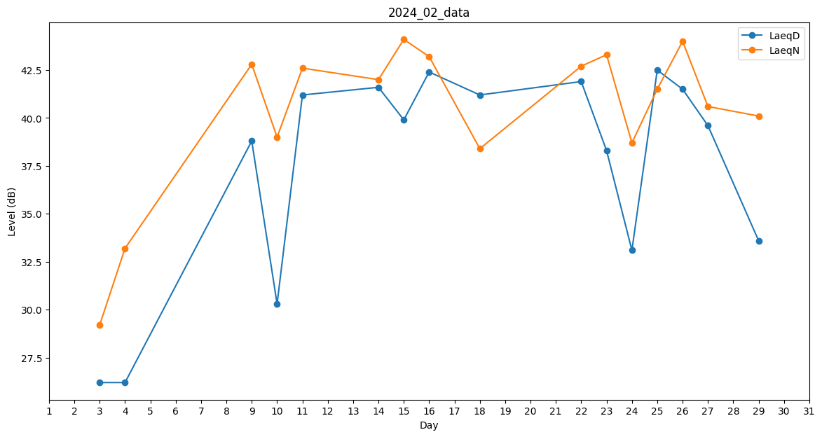
Day | LaeqD | LaeqN
1 | 0 | 0
2 | 0 | 0
3 | 26.2 | 29.2
4 | 26.2 | 33.2
5 | 29.2 | 0
6 | 26.2 | 0
7 | 0 | 0
8 | 0 | 43.9
9 | 38.8 | 42.8
10 | 30.3 | 39
11 | 41.2 | 42.6
12 | 34.9 | 0
13 | 0 | 0
14 | 41.6 | 42
15 | 39.9 | 44.1
16 | 42.4 | 43.2
17 | 23.2 | 0
18 | 41.2 | 38.4
19 | 39.1 | 0
20 | 0 | 0
21 | 0 | 36.9
22 | 41.9 | 42.7
23 | 38.3 | 43.3
24 | 33.1 | 38.7
25 | 42.5 | 41.5
26 | 41.5 | 44
27 | 39.6 | 40.6
28 | 0 | 0
29 | 33.6 | 40.1

